Rolls
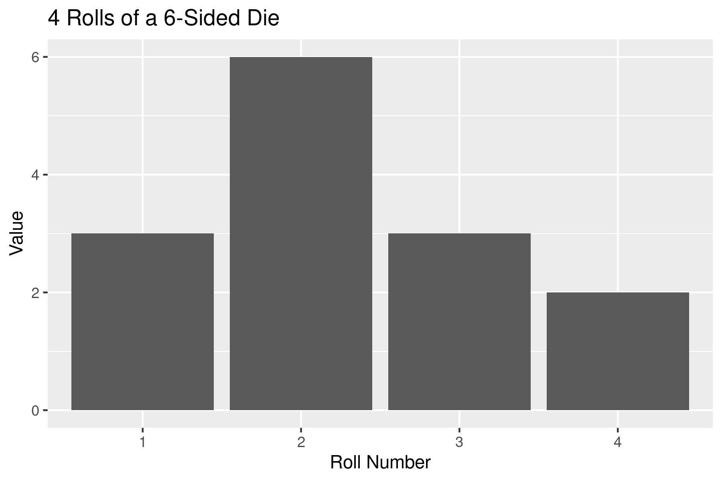
Roll | Value
1 | 3
2 | 6
3 | 3
4 | 2

